Лист1
ООО «Яковлевский лен»
Россия, 155550 Ивановская обл., г.Приволжск, ул. Революционная, 119
Телефон: 8 (910) 985-45-15 8 (980) 693-93-93
www.lenmagazin.ru e-mail: trade@lenmagazin.ru
Скатерти жаккардовые лен 100%
Фото | Артикул, Рисунок | Цвет | размер | Цена в руб. | Заказ | Сумма
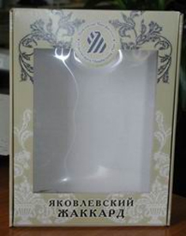 | Подарочная коробка |  | 27*36*7 | 155 |  | 0.00
Итого |  |  |  |  | 0 | 0.00
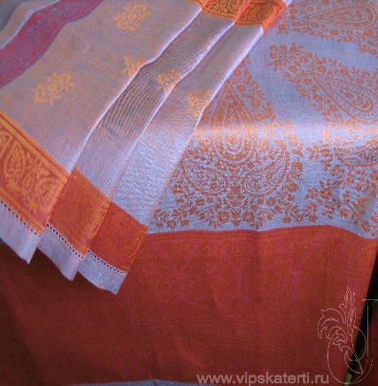 | 09С-32ЯК Новые огурцы | сиреневый бордовый | 150*250 | 2000 |  | 0.00
 |  |  | 150*300 | 2400 |  | 0.00
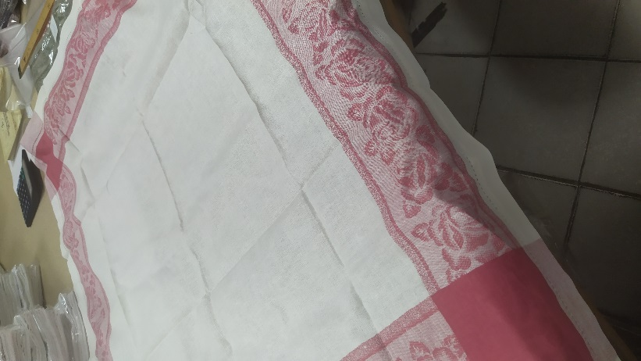 | 9С-115Як Роза | белый с красной каймой | 110*110 | 660 |  | 0.00
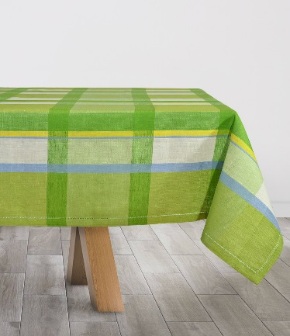 | 09С-32ЯК Кухня | зеленый | 150*250 | 2000 |  | 0.00
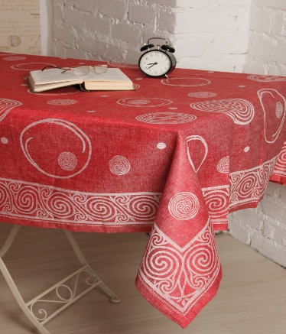 | 0С-53ЯК Шары | красный | 150*250 | 1980 |  | 0.00
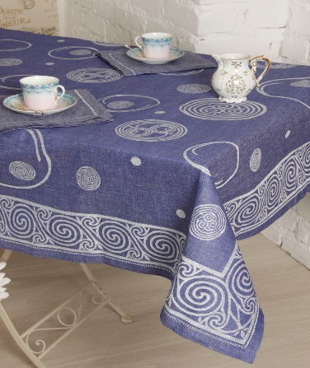 | 0С-53ЯК Шары | синий | 150*250 | 1980 |  | 0.00
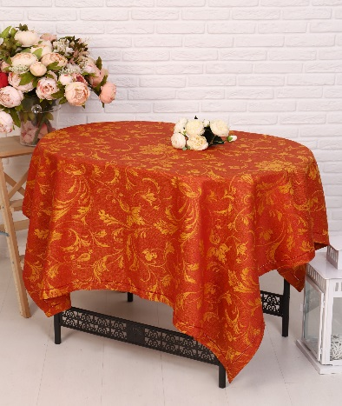 | 0С-43ЯК Ренессанс | горчичный бордовый | 140*140 | 735 |  | 0.00
 |  |  | 140*170 | 890 |  | 0.00
Итого |  |  |  |  | 0 | 0.00
ВСЕГО |  |  |  |  | 0 | 0.00

